表13-网络拓扑图及描述
序号 | 网络拓扑图 | 网络拓扑图描述
1 | 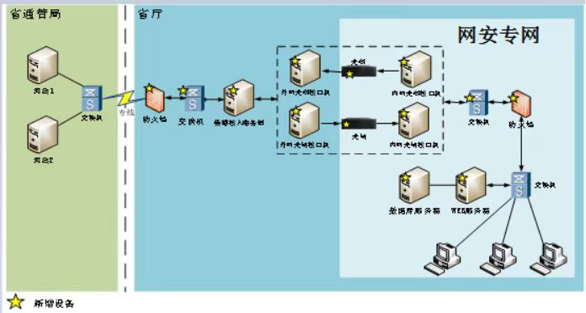 | 该系统部署在网安网络中，服务区连接汇聚交换机（华为5735），实现服务器的数据交互；交换机上联连接防火墙（任子行SURF-NGSA-S-2100），实现服务器数据的边界防护；防火墙上联连接后置服务器交换机（华为5735），实现服务器数据的交互功能，后置服务器连接关闸和光码（任子行）实现数据的单项传输。 前置服务器通过交换机连接防火墙（任子行SURF-NGSA-S-2100）实现数据的边界防护。

